상품제안서
에밀 타원 형광펜 4색세트 | 상품코드: S44664

 |  |  |  |  |  |  | 02-713-8555 | www.synergygift.co.kr
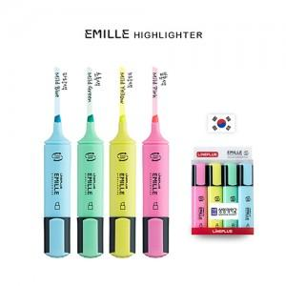

【상세/제작정보】 | <p><span style="font-size: 14pt;">※ 실크인쇄 진행시 4p 인쇄됩니다.</span></p>

【인쇄/포장옵션】 | 실크 / 포장불가능

【공급단가】 | 수량 | 200~ | 500~ | 1,000~ | 3,000~ | 10,000~
*VAT별도 | 단가 | 2,120원 | 2,020원 | 1,970원 | 1,940원 | 1,870원

【상품 URL】 | https://www.synergygift.co.kr:443/src/goods_detail.php?gdno=44664

